Formato 1.0
 |  |  |  |  |  | PLAN DE PRUEBAS DE SISTEMAS

 |  |  |  |  | Registro de control de cambios
 |  |  |  |  | Fecha |  | Versión |  | Descripción del cambio |  |  |  |  |  |  |  |  |  |  |  | Autor
 |  |  |  |  | 2024-05-09 |  | 1.0 |  | Interoperabilidad - Pruebas No funcionales |  |  |  |  |  |  |  |  |  |  |  | Jorge Cisneros Cabello

1.
3.
4.
5.
2.
1.
3.
4.
5.
2.
1.
3.
4.
5.
2.
1.
3.
4.
5.
2.
1.
3.
4.
5.
2.
Datos Generales
Código del Acta / Sustento |  |  |  |  |  | RNF027
Nombre del Acta / Sustento |  |  |  |  |  | REQUERIMIENTOS NO FUNCIONALES
Componente
Formato
Versión del formato

Analista de Calidad: |  |  |  |  |  |  |  | Jorge Daniel Cisneros Cabello

Necesidades de entorno para las pruebas
Hardware |  |  |  | Intel Core i7, 16GB de RAM, 502GB de Disco Duro
Software base |  |  |  | Motor de Base de Datos, Herramienta Postman
Comunicaciones
Seguridad
Configuración entorno
Otros

Tipo de Prueba (Marque con X) |  |  |  |  |  |  | Caja blanca |  | X | Caja negra |  | De Carga |  |  | De Stress | De Instalación |  |  |  | De Regresión |  | Otros

Avance Casos de Pruebas (CP)
Estado Casos de Prueba |  |  |  |  |  | Estado CP |  |  | % Avance
Casos de Pruebas Conforme |  |  |  |  |  | 0 |  |  | 0.00
Casos de Pruebas No Conforme |  |  |  |  |  | 0 |  |  | 0.00
Casos de Pruebas que no aplica |  |  |  |  |  | 0 |  |  | 0.00
Casos de Pruebas Pendientes |  |  |  |  |  | 0 |  |  | 0.00
Total Casos de Prueba |  |  |  |  |  | 0 |  |  | 0.00

Casos de prueba (CP)
N° CP |  | Tipo Req |  | Componente |  | N° RF/RNF |  |  | Tipos de Prueba (1) |  | Tecnica de Prueba (2) | Métodos para especificar CP(3) |  | Nombre del Caso de Prueba |  | Especificación del caso de prueba (Propósito) |  |  |  |  |  |  |  |  |  | Criticidad | Pre Condiciones | Datos de pruebas | Pasos de Ejecución | Resultado esperado | Estado
CP01 |  | Requerimiento |  | Interoperabilidad |  | RNF-027 |  |  | 2 |  | 2 | 10 |  | Validar el Aseguriamiento de la API "CuentaDeUsuario" del Modulo "Crear Cuenta" - cuando el mecanismo Auth 2.0 (o similar) para el Metodo "POST" |  | Seguridad El Sistema deberá contar con mecanismos para securizar las APIs con Auth 2.0 u otro mecanismo |  |  |  |  |  |  |  |  |  | Mayor | • Ejecutar la herramienta Postman previamiente • Se debe poseer la ruta del servicio API para ejecutar la prueba • Contar con la trama de datos para ejecutar el POST/GET/PATCH/DELETE (como Json, o parametros) • Contar con los Accesos a la Base de datos, y contar con la | - Ruta del API a ejecutar - Conjunto de datos para ejecutar la transacción - Parametros de autorización - Información del Registro a probar | 1. En Postman: Ingresar la ruta API https://certification-test.vuce.gob.pe/auth/realms/autenticacion2 en la herramienta postman apuntando al Método correspondiente. 2. Clic en botón "Send" 3. Clic en "Authorization" e ingresar los parametros: - Tipo de Autorización - Bearer Token (Numero Token) - Basic Auth (User/Pass) - API Key (Key/Value/Add to) - OAuth 2.0 (Nombre de token/Client ID/Client Secret) 4, En caso de "OAuth 2.0": Clic en botón "Get New Access Token" 5. Clic en "Headers" e ingresar los parametros (de ser requerido): - Key, - Value, - Description 6. Clic en "Body" y seleccionar opción "raw" e ingresar los parámetros - La cadena de datos para ejecutar la sentencia (json) 7. Clic en botón "Send" | 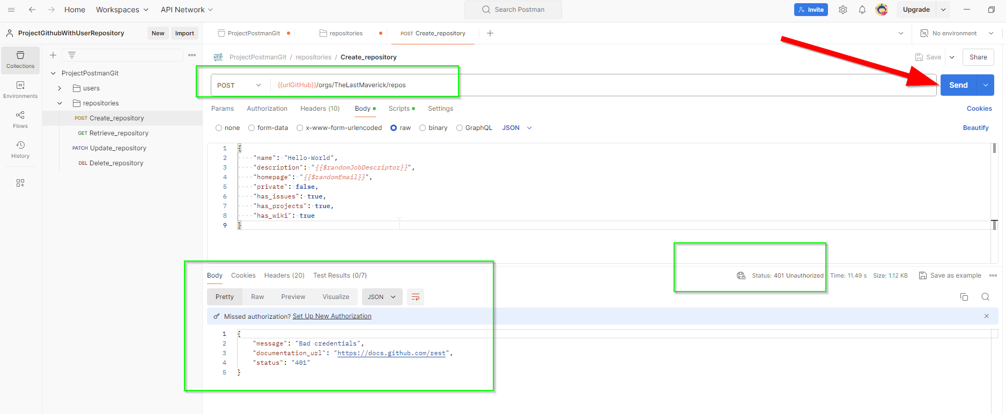 1. La herramienta permite el ingreso de la ruta, y la selección del metodo (P1). 2. Se valida en postman lo siiguienter (P2): - En el response muestra detalle de error: "Authenticación required" - En el status de la prueba muestra: "401 Unautehorized" 3. La herramienta quedará configurada con los permisos requeridos para acceder al proceso (P3). 4. En cas de "OAuth 2.0": La herramienta muestra una ventana para ingresar el usuario y password para garantizar la autenticación (P4). 5. En el body, el sistema permite el ingreso de los datos antes de ser ejecutados (P5) 6. La herramienta realizará lo siguiente (P6): - Metodo Post: La herramienta Postman ingresa nuevo registro a la base de datos y tablas impactadas al Modulo 7. Se valida en postman lo siguiente (P7): - En el response muestra los resultados del envio - En el status de la prueba muestra: "200 Correcto" | Ok | 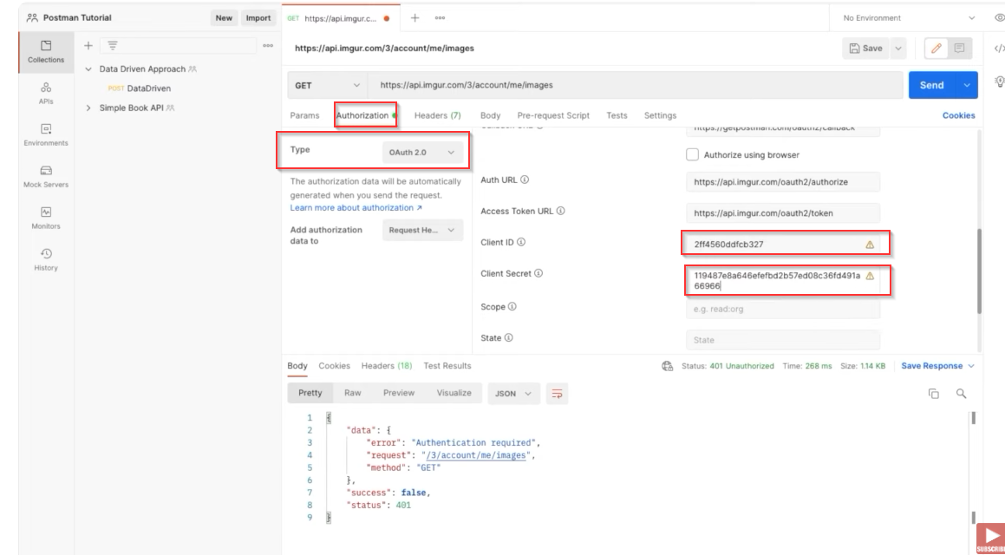
CP02 |  | Requerimiento |  | Interoperabilidad |  | RNF-027 |  |  | 2 |  | 2 | 10 |  | Validar el Aseguriamiento de la API "CuentaDeUsuario" del Modulo "Crear Cuenta" - cuando el mecanismo Auth 2.0 (o similar) para el Metodo "GET" |  | Seguridad El Sistema deberá contar con mecanismos para securizar las APIs con Auth 2.0 u otro mecanismo |  |  |  |  |  |  |  |  |  | Mayor | • Ejecutar la herramienta Postman previamiente • Se debe poseer la ruta del servicio API para ejecutar la prueba • Contar con la trama de datos para ejecutar el POST/GET/PATCH/DELETE (como Json, o parametros) • Contar con los Accesos a la Base de datos, y contar con la | - Ruta del API a ejecutar - Conjunto de datos para ejecutar la transacción - Parametros de autorización - Información del Registro a probar | 1. En Postman: Ingresar la ruta API https://certification-test.vuce.gob.pe/auth/realms/autenticacion2 en la herramienta postman apuntando al Método correspondiente. 2. Clic en botón "Send" 3, Ingresar a la base de datos y Luego ingresar a la tabla (que la transacción está pegando) 4. Identificar el registro con su respectivo identificador para ser consultado 5. En Postman: Ingresar la ruta API https://certification-test.vuce.gob.pe/auth/realms/autenticacion2 en la herramienta postman apuntando al Método GET 6. Clic en "Headers" e ingresar los parametros (de ser requerido): - Key, - Value, - Description, - Autorización 7. Clic en "Body" y seleccionar opción "none" 8. Clic en botón "Send" 9. Se valida la respuesta de la herramienta | 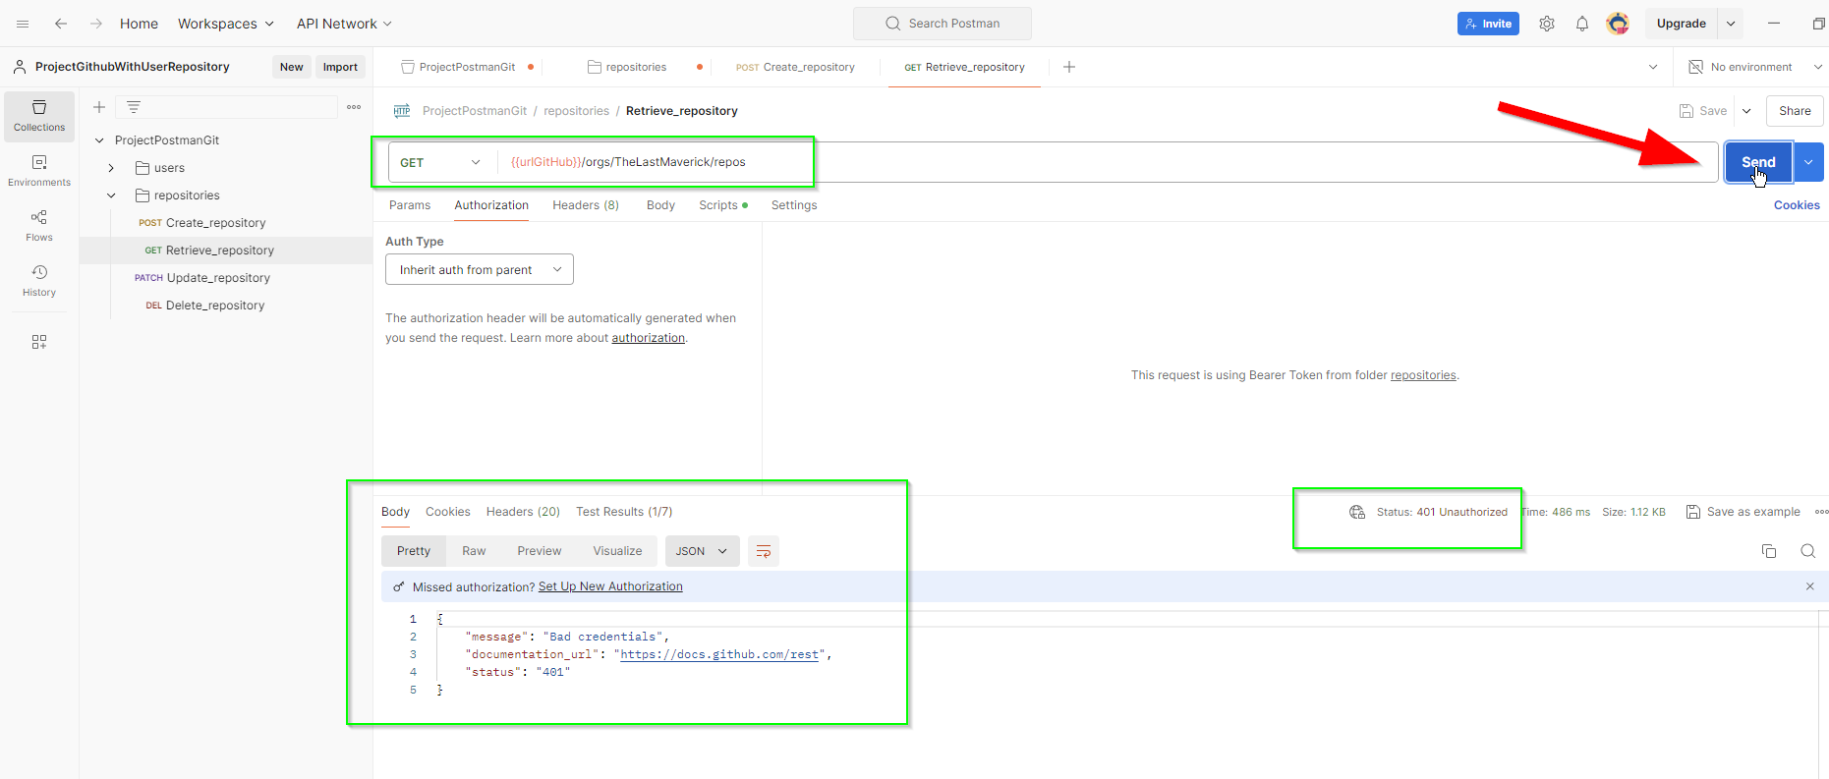 1. La herramienta permite el ingreso de la ruta, y la selección del metodo (P1). 2. Se valida en postman lo siiguienter (P2): - En el response muestra detalle de error: "Authenticación required" - En el status de la prueba muestra: "401 Unautehorized" 3. Ingreso satisfactorio a la Base de datos e Identificación de la tabla impactada de forma satisfactoria (P3) 4. Con la Sentencia Select * From 'Tabla' Where 'identificador' = 'variable', se tiene mapeado el registro a consultar (P4) 5. La herramienta permite el ingreso de la ruta, y la selección del metodo "GET" del listado de método (P5). 6. El sistema será quedará configurado con la cabecera requerida para acceder al proceso (P6). 7. Se bloquea el apartado "body", indicando que no requiere sentencia de ingreso (P7) 8. La herramienta realizará lo siguiente (P8): - Metodo Get: la herramienta Postman muestra los datos de la consulta en el Response 9. Se valida en postman lo siguiente (P9): - En el response muestra los resultados del envio - En el status de la prueba muestra: "200 Correcto" | Ok
CP03 |  | Requerimiento |  | Interoperabilidad |  | RNF-027 |  |  | 2 |  | 2 | 3 |  | Validar el Aseguriamiento de la API "CuentaDeUsuario" del Modulo "Crear Cuenta" - cuando el mecanismo Auth 2.0 (o similar) para el Metodo "Patch/Put" |  | Seguridad El Sistema deberá contar con mecanismos para securizar las APIs con Auth 2.0 u otro mecanismo |  |  |  |  |  |  |  |  |  | Mayor | • Ejecutar la herramienta Postman previamiente • Se debe poseer la ruta del servicio API para ejecutar la prueba • Contar con la trama de datos para ejecutar el POST/GET/PATCH/DELETE (como Json, o parametros) • Contar con los Accesos a la Base de datos, y contar con la | - Ruta del API a ejecutar - Conjunto de datos para ejecutar la transacción - Parametros de autorización - Información del Registro a probar | 1. En Postman: Ingresar la ruta API https://certification-test.vuce.gob.pe/auth/realms/autenticacion2 en la herramienta postman apuntando al Método correspondiente. 2. Clic en botón "Send" 3, Ingresar a la base de datos y Luego ingresar a la tabla (que la transacción está pegando) 4. Identificar el registro con su respectivo identificador para ser consultado 5. En Postman Ingresar la ruta API https://certification-test.vuce.gob.pe/auth/realms/autenticacion2 en la herramienta postman apuntando al Método PATCH 6. Clic en "Headers" e ingresar los parametros (de ser requerido): - Key, - Value, - Description 7. Clic en "Body" y seleccionar opción "raw" e ingresar los parámetros - La cadena de datos para ejecutar la sentencia (json) 8. Clic en botón "Send" 9. Validar respuesta de la herramienta | 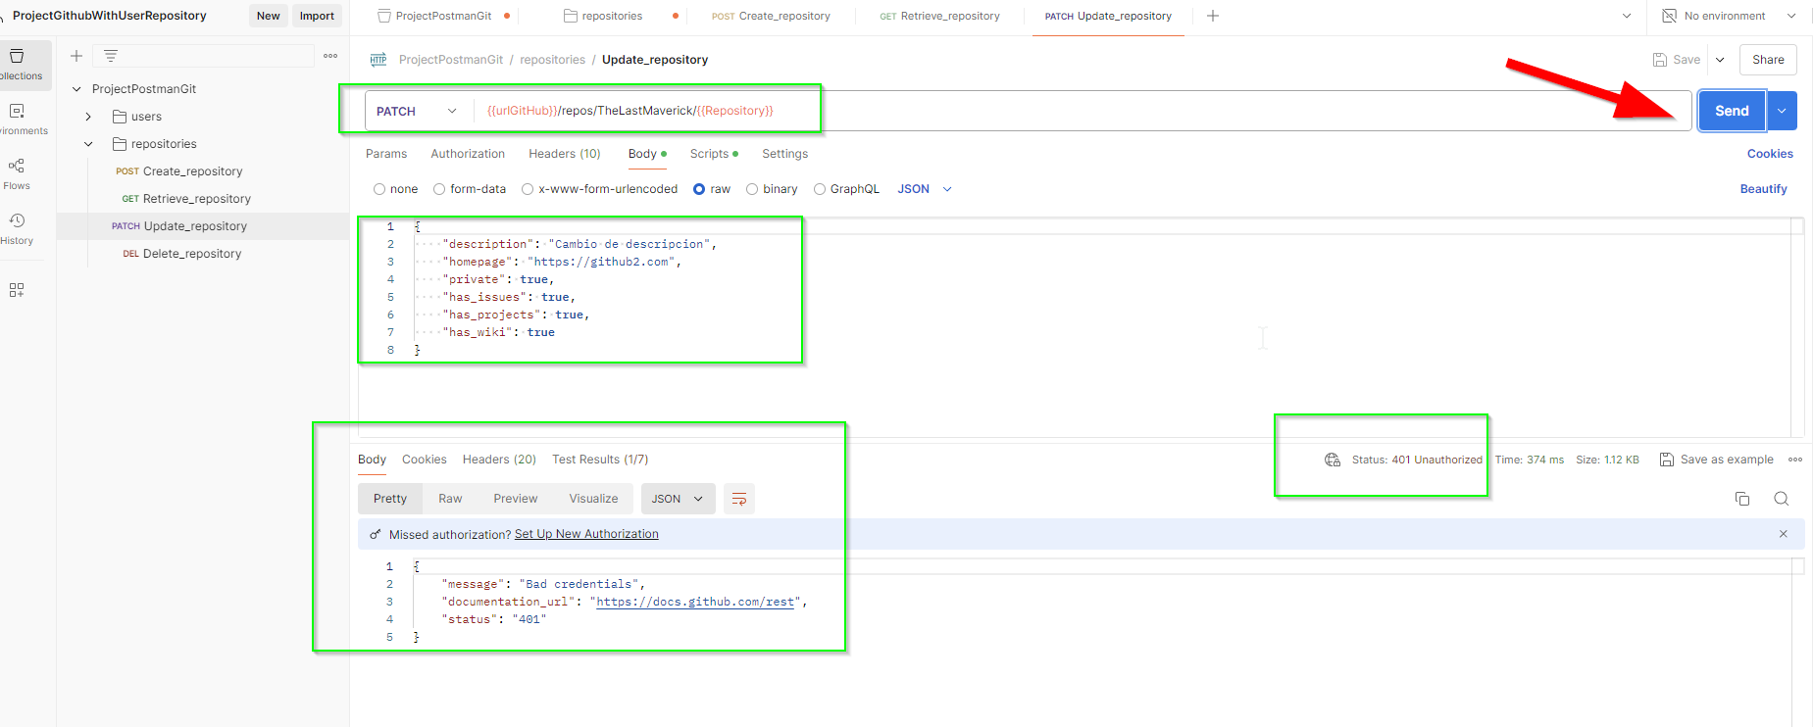 1. La herramienta permite el ingreso de la ruta, y la selección del metodo (P1). 2. Se valida en postman lo siiguienter (P2): - En el response muestra detalle de error: "Authenticación required" - En el status de la prueba muestra: "401 Unautehorized" 3. Ingreso satisfactorio a la Base de datos e Identificación de la tabla impactada de forma satisfactoria (P3) 4. Con la Sentencia Select * From 'Tabla' Where 'identificador' = 'variable', se tiene mapeado el registro a consultar (P4) 5. La herramienta permite el ingreso de la ruta, y la selección del metodo "PATCH" del listado de método (P5). 6. El sistema será quedará configurado con la cabecera requerida para acceder al proceso (P6). 7. En el body, el sistema permite el ingreso de los datos antes de ser ejecutados (P7) 8. La herramienta realizará lo siguiente (P8): - Metodo Patch/Put: la herramienta actualiza el registro con el parámetro ingresado 9. Se valida en postman lo siguiente (P9): - En el response muestra los resultados del envio - En el status de la prueba muestra: "200 Correcto" | Ok
CP04 |  | Requerimiento |  | Interoperabilidad |  | RNF-027 |  |  | 2 |  | 2 | 3 |  | Validar el Aseguriamiento de la API "CuentaDeUsuario" del Modulo "Crear Cuenta" - cuando el mecanismo Auth 2.0 (o similar) para el Metodo "Delete" |  | Seguridad El Sistema deberá contar con mecanismos para securizar las APIs con Auth 2.0 u otro mecanismo |  |  |  |  |  |  |  |  |  | Mayor | • Ejecutar la herramienta Postman previamiente • Se debe poseer la ruta del servicio API para ejecutar la prueba • Contar con la trama de datos para ejecutar el POST/GET/PATCH/DELETE (como Json, o parametros) • Contar con los Accesos a la Base de datos, y contar con la | - Ruta del API a ejecutar - Conjunto de datos para ejecutar la transacción - Parametros de autorización - Información del Registro a probar | 1. En Postman: Ingresar la ruta API https://certification-test.vuce.gob.pe/auth/realms/autenticacion2 en la herramienta postman apuntando al Método correspondiente. 2. Clic en botón "Send" 3. Ingresar a la base de datos y Luego ingresar a la tabla (que la transacción está pegando) 4. Identificar el registro con su respectivo identificador para ser eliminado 5. En Postman: Ingresar la ruta API https://certification-test.vuce.gob.pe/auth/realms/autenticacion2 en la herramienta postman apuntando al Método DELETE 6. Clic en "Headers" e ingresar los parametros (de ser requerido): - Key, - Value, - Description 7. Clic en "Body" y seleccionar opción "none" 8. Clic en botón "Send" 9. Validar respuesta de la herramienta | 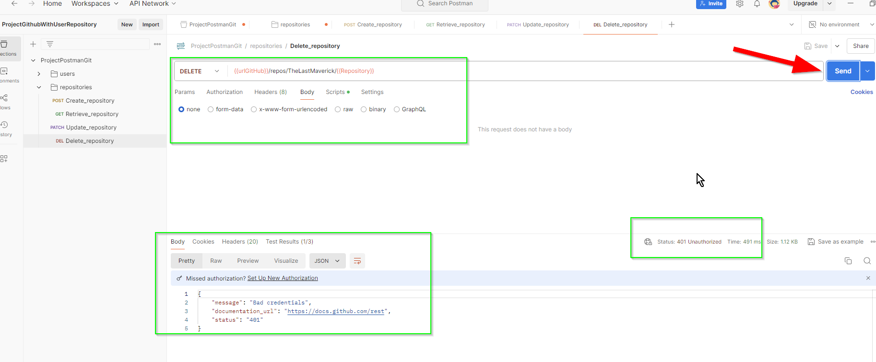 1. La herramienta permite el ingreso de la ruta, y la selección del metodo (P1). 2. Se valida en postman lo siiguienter (P2): - En el response muestra detalle de error: "Authenticación required" - En el status de la prueba muestra: "401 Unautehorized" 3. Ingreso satisfactorio a la Base de datos e Identificación de la tabla impactada de forma satisfactoria (P3) 4. Con la Sentencia Select * From 'Tabla' Where 'identificador' = 'variable', se tiene mapeado el registro a eliminar (P4) 5. La herramienta permite el ingreso de la ruta, y la selección del metodo "DELETE" del listado de método (P5). 6. El sistema será quedará configurado con la cabecera requerida para acceder al proceso (P6). 7. Se bloquea el apartado "body", indicando que no requiere sentencia de ingreso (P7) 8. La herramienta realizará lo siguiente (P8): - Metodo Delete: la herramienta retira los datos realacionados al modulo 9. Se valida en postman lo siguiente (P9): - En el response muestra los resultados del envio - En el status de la prueba muestra: "200 Correcto" | Ok

 | Nota 1: |  | Ingrese el N° que corresponda
 | 1 | Pruebas funcionales |  |  |  |  |  | 4 | Pruebas de sociadas al cambio
 | 2 | Pruebas no funcionales |  |  |  |  |  | 5 | Otros
 | 3 | Pruebas estructurales

 | Nota 2: |  | Ingrese el N° que corresponda
 | 1 | Técnicas de caja negra |  |  |  |  |  | 4 | Otros
 | 2 | Técnicas de caja blanca
 | 3 | Técnicas basadas en la experiencia

1.
3.
4.
5.
2.
1.
3.
4.
5.
2.
1.
3.
4.
5.
2.
1.
3.
4.
5.
2.
1.
3.
4.
5.
2.
 | Nota 3: |  | Ingrese el N° que corresponda
 | 1 | Partición de equivalencia |  |  |  |  |  | 4 | Transición de estado |  |  | 7 | Cobertura de decisión |  |  |  |  |  | 10 | Otros
 | 2 | Análisis de valores límite |  |  |  |  |  | 5 | Caso de uso |  |  | 8 | Cobertura de camino
 | 3 | Causa efecto |  |  |  |  |  | 6 | Cobertura de sentencia |  |  | 9 | Cobertura de condición

1.
3.
4.
5.
2.
1.
3.
4.
5.
2.
1.
3.
4.
5.
2.
1.
3.
4.
5.
2.
1.
3.
4.
5.
2.

APROBACIÓN (Se asegura que todos los RF cuenten con al menos un (1) caso de prueba).
Líder de Equipo de Calidad
 |  |  |  |  |  |  |  |  |  |  |  |  |  |  |  |  | Aprueba (Marque con X)
Ruth Huayapa |  |  |  |  |  |  |  |  |  |  |  |  |  |  |  |  |  | X | NO
 |  |  |  |  |  |  |  |  |  |  |  |  |  |  |  |  |  |  |  |  |  |  | Fecha de Aprobación
Unidad Organizacional: |  |  |  | Interoperabilidad |  |  |  |  |  |  |  |  |  |  |  |  |  |  |  |  |  |  | dia (dd) | mes (mm) | año (yyyy)
 |  |  |  |  |  |  |  |  |  |  |  |  |  |  |  |  |  |  |  |  |  |  | 27 | 8 | 2024

